Feuil1
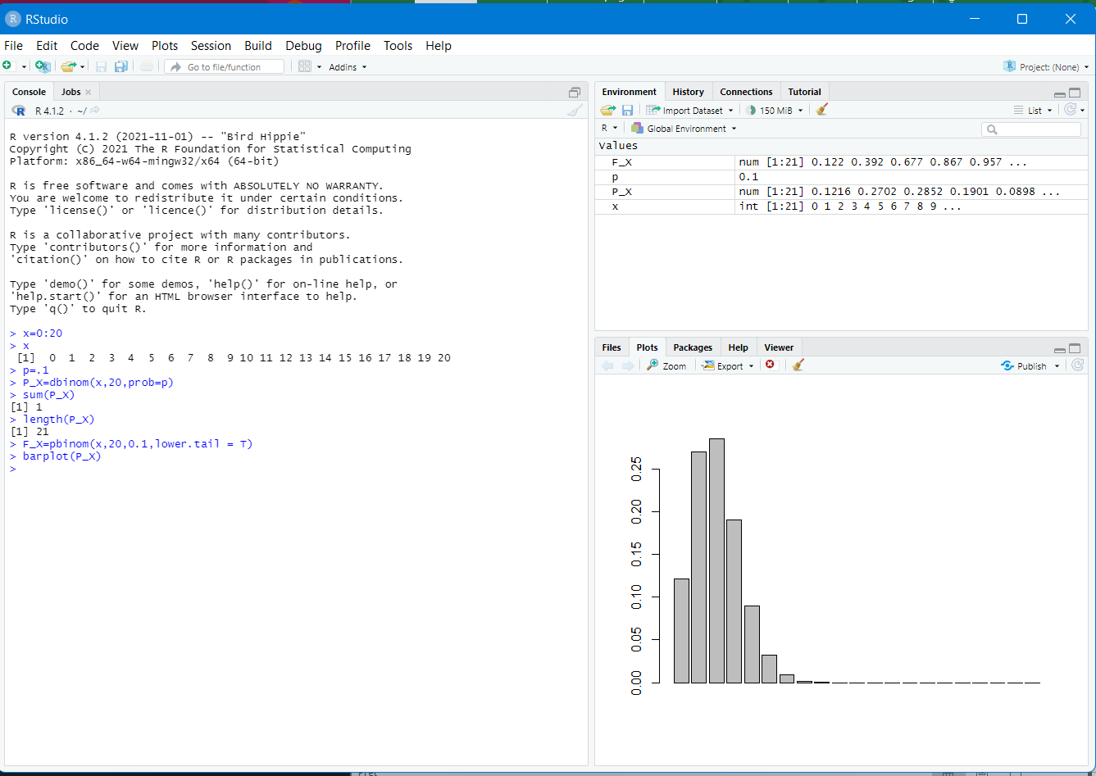
 | Loi Binomiale
B(20,10%) |  | X | P_X | F_X
 | proba qu'il y ait 0 succès | 0 | 0.12157665459 | 0.12157665459
 |  | 1 | 0.27017034353 | 0.39174699813
 |  | 2 | 0.28517980706 | 0.67692680519
 |  | 3 | 0.19011987138 | 0.86704667657
 |  | 4 | 0.08977882815 | 0.95682550472
 |  | 5 | 0.03192136112 | 0.98874686584
 |  | 6 | 0.0088670447555 | 0.99761391059
 |  | 7 | 0.0019704543901 | 0.99958436498
 |  | 8 | 0.00035577648711 | 0.99994014147
 |  | 9 | 5.2707627719E-05 | 0.9999928491
 |  | 10 | 6.4420433879E-06 | 0.99999929114
 |  | 11 | 6.5071145332E-07 | 0.99999994185
 |  | 12 | 5.4225954444E-08 | 0.99999999608
 |  | 13 | 3.7077575688E-09 | 0.99999999978
 |  | 14 | 2.059865316E-10 | 0.99999999999
 |  | 15 | 9.15495696E-12 | 1
 |  | 16 | 3.1788045E-13 | 1
 |  | 17 | 8.3106E-15 | 1
 |  | 18 | 1.539E-16 | 1
 |  | 19 | 1.8E-18 | 1
 |  | 20 | 1E-20 | 1
 | Total |  | 1

 | Loi de Poisson
 |  | X | P_X
 |  | 0 | 0.0067379469991
 |  | 1 | 0.033689734995
 |  | 2 | 0.084224337489
 |  | 3 | 0.14037389581
 |  | 4 | 0.17546736977
 |  | 5 | 0.17546736977
 |  | 6 | 0.14622280814
 |  | 7 | 0.10444486296
 |  | 8 | 0.065278039348
 |  | 9 | 0.036265577416
 |  | 10 | 0.018132788708
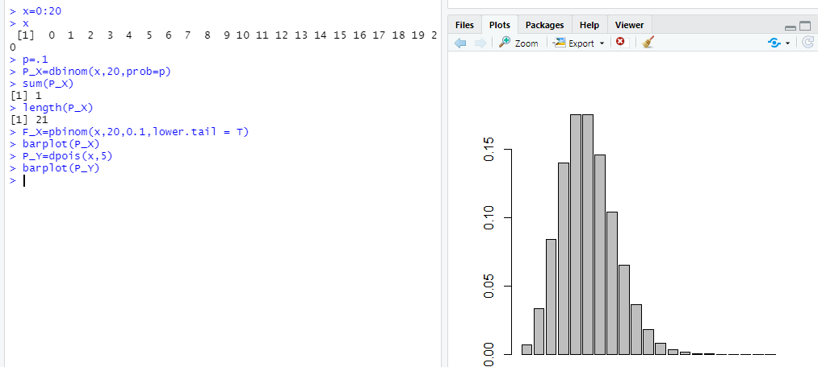
 | Total |  | 0.9863047314

 | Loi Normale
 | N(0,1)

 |  | 0 | 0.01 | 0.02 | 0.03 | 0.04 | 0.05 | 0.06 | 0.07 | 0.08 | 0.09
 | 0
 | 0.1
 | 0.2
 | 0.3
 | 0.4
 | 0.5
 | 0.6
 | 0.7
 | 0.8
 | 0.9
 | 1
 | 1.1
 | 1.2
 | 1.3
 | 1.4
 | 1.5
 | 1.6
 | 1.7
 | 1.8
 | 1.9
 | 2
 | 2.1
 | 2.2
 | 2.3
 | 2.4
 | 2.5
 | 2.6
 | 2.7
 | 2.8
 | 2.9
 | 3

